Graf III.3.1
 | Average nominal wage in market sectors | Number of employees (full-time equivalent) | Number of people employed in economy | Nominal unit labour costs
 | Průměrná nominální mzda v tržních odvětvích | Přepočtený počet zaměstnanců | Počet zaměstnaných osob | Nominální jednotkové mzdové náklady
I/12 | 3.3 | 0.1 | 0.1 | 3.0 | Graf III.3.1 Indikátory trhu práce
II | 2.2 | -0.2 | 0.2 | 3.2 | Růst zaměstnanosti byl ve čtvrtém čtvrtletí 2016 rekordní, došlo však ke zpomalení mzdové dynamiky
III | 1.3 | 0.1 | 0.5 | 2.9
IV | 3.6 | 0.2 | 0.6 | 4.4 | (meziroční změny v %)
I/13 | -0.7 | -0.9 | 1.0 | 2.6
II | 0.9 | -1.2 | 1.3 | 2.4
III | 1.3 | -1.0 | 0.7 | 1.2
IV | -2.4 | -0.8 | 0.8 | -2.1
I/14 | 4.3 | 0.4 | 0.8 | 1.4
II | 3.0 | 1.0 | 0.2 | 0.7
III | 2.3 | 1.2 | 0.8 | -0.7
IV | 2.7 | 1.7 | 1.2 | 2.1
I/15 | 1.5 | 2.0 | 1.3 | -1.0
II | 2.6 | 2.1 | 1.7 | -0.4
III | 3.1 | 1.9 | 1.3 | 0.5
IV | 3.3 | 2.0 | 1.2 | 0.4
I/16 | 4.6 | 2.1 | 2.0 | 3.4
II | 3.9 | 1.9 | 1.7 | 1.9
III | 4.5 | 1.6 | 1.8 | 4.2
IV | 3.8 | 1.6 | 2.2 | 3.6
 |  |  |  |  | Chart III.3.1 Labour market indicators
 |  |  |  |  | Employment growth was at a record high in 2016 Q4, but wage growth slowed

 |  |  |  |  | (annual percentage changes)

Graf III.3.2
 | Total | Agriculture | Industry | Construction | Market services | Non-market services
 | Celkem | Zemědělství | Průmysl | Stavebnictví | Tržní služby | Netržní služby
IV/15 | 1.2 | 0.1 | 1.1 | -0.4 | 0.3 | 0.1 | Graf III.3.2 Zaměstnanost podle odvětví
I/16 | 2.0 | 0.0 | 1.3 | -0.4 | 0.4 | 0.7 | K růstu zaměstnanosti přispěly ve čtvrtém čtvrtletí 2016 nejvýznamněji netržní služby a průmysl
II/16 | 1.7 | 0.0 | 0.7 | -0.5 | 0.1 | 1.3
III/16 | 1.8 | 0.1 | 1.2 | -0.1 | -0.4 | 1.0 | (příspěvky v procentních bodech k meziroční změně, vybraná odvětví, pramen: VŠPS)
IV/16 | 2.2 | 0.1 | 0.6 | 0.2 | 0.3 | 1.0

 |  |  |  |  |  |  | Chart III.3.2 Employment breakdown by branches
 |  |  |  |  |  |  | Non-market services and industry were the biggest contributors to the growth in employment in 2016 Q4

 |  |  |  |  |  |  | (contributions in percentage points to annual change; selected branches; source: LFS)

Graf III.3.3
 | Number of employees (full-time equivalent) | Number of employees | Hours worked per employee
 | Počet zaměstnanců přepočtený na plný úvazek | Počet zaměstnanců | Úvazek na zaměstnance
I/12 | 0.1 | -0.6 | 0.7 | Graf III.3.3 Přepočtený počet zaměstnanců
II | -0.2 | -0.6 | 0.5 | Rychlý růst počtu zaměstnanců byl doprovázen slabým zkrácením průměrné délky úvazku
III | 0.1 | 0.3 | -0.2
IV | 0.2 | 0.6 | -0.4 | (meziroční změny v %, příspěvky v procentních bodech)
I/13 | -0.9 | 2.0 | -2.8
II | -1.2 | 2.4 | -3.5
III | -1.0 | 0.9 | -2.0
IV | -0.8 | 1.3 | -2.1
I/14 | 0.4 | 0.4 | 0.1
II | 1.0 | -0.2 | 1.2
III | 1.2 | 1.0 | 0.2
IV | 1.7 | 1.2 | 0.5
I/15 | 2.0 | 2.1 | -0.1
II | 2.1 | 2.4 | -0.3
III | 1.9 | 2.0 | -0.1
IV | 2.0 | 2.1 | -0.1
I/16 | 2.1 | 2.8 | -0.7
II | 1.9 | 2.0 | 0.0
III | 1.6 | 1.9 | -0.2
IV | 1.6 | 1.9 | -0.3
 |  |  |  | Chart III.3.3 Number of employees (full-time equivalent)
 |  |  |  | Rapid growth in the number of employees was accompanied by a slight decrease in average hours worked

 |  |  |  | (annual percentage changes; contributions in percentage points)

Graf III.3.4
 | General unemployment rate | Share of unemployed persons
 | Obecná míra nezaměstnanosti | Podíl nezaměstnaných osob
I/12 | 6.8 | 6.6 | Graf III.3.4 Ukazatele nezaměstnanosti
II | 7.0 | 6.7 | Obecná míra nezaměstnanosti i podíl nezaměstaných osob se dále snižovaly
III | 7.1 | 6.8
IV | 7.3 | 7.1 | (v %, sezonně očištěno, pramen: MPSV, ČSÚ)
 | Obecná míra nezaměstnanosti | Podíl nezaměstnaných osob
I/12 | 6.8 | 6.6
II | 7.0 | 6.7
III | 7.1 | 6.8
IV | 7.3 | 7.1
I/13 | 7.2 | 7.4
II | 7.1 | 7.7
III | 7.1 | 7.8
IV | 6.8 | 7.9
I/14 | 6.5 | 7.9
II | 6.3 | 7.8
III | 6.0 | 7.6
IV | 5.9 | 7.3
I/15 | 5.8 | 6.9
II | 5.2 | 6.6
III | 5.0 | 6.4
IV | 4.6 | 6.1
I/16 | 4.3 | 5.9
II | 4.1 | 5.6
III | 4.0 | 5.4
IV | 3.7 | 5.1
I/17 |  | 4.7
I/13 | 7.2 | 7.4
II | 7.1 | 7.7
III | 7.1 | 7.8
IV | 6.8 | 7.9
I/14 | 6.5 | 7.9
II | 6.3 | 7.8
III | 6.0 | 7.6
IV | 5.9 | 7.3
I/15 | 5.8 | 6.9
II | 5.2 | 6.6
III | 5.0 | 6.4
IV | 4.6 | 6.1
I/16 | 4.3 | 5.9
II | 4.1 | 5.6
III | 4.0 | 5.4
IV | 3.7 | 5.1
I/17 |  | 4.7 | Chart III.3.4 Unemployment indicators
 |  |  | The general unemployment rate and the share of unemployed persons both decreased further

 |  |  | (percentages; seasonally adjusted; source: MLSA, CZSO)
 | General unemployment rate | Share of unemployed persons
I/12 | 6.8 | 6.6
II | 7.0 | 6.7
III | 7.1 | 6.8
IV | 7.3 | 7.1
I/13 | 7.2 | 7.4
II | 7.1 | 7.7
III | 7.1 | 7.8
IV | 6.8 | 7.9
I/14 | 6.5 | 7.9
II | 6.3 | 7.8
III | 6.0 | 7.6
IV | 5.9 | 7.3
I/15 | 5.8 | 6.9
II | 5.2 | 6.6
III | 5.0 | 6.4
IV | 4.6 | 6.1
I/16 | 4.3 | 5.9
II | 4.1 | 5.6
III | 4.0 | 5.4
IV | 3.7 | 5.1
I/17 |  | 4.7

Graf III.3.5
 | Number of unemployed persons | Number of vacancies | Core inflation
 | Počet nezaměstnaných osob | Počet volných pracovních míst | Jádrová inflace
1/00 | 476.8 | 37.1 | 1.9 | Graf III.3.5 Beveridgeova křivka
2 | 481.2 | 38.9 | 1.9 | Počet nezaměstnaných plynule klesal, přičemž počet volných pracovních míst dále mírně rostl
3 | 482.1 | 40.3 | 1.6
4 | 481.6 | 42.3 | 2.0 | (počty v tisících, sezonně očištěno, u jádrové inflace meziroční změny v %, pramen: MPSV, ČSÚ)
5 | 478.5 | 44.4 | 2.0
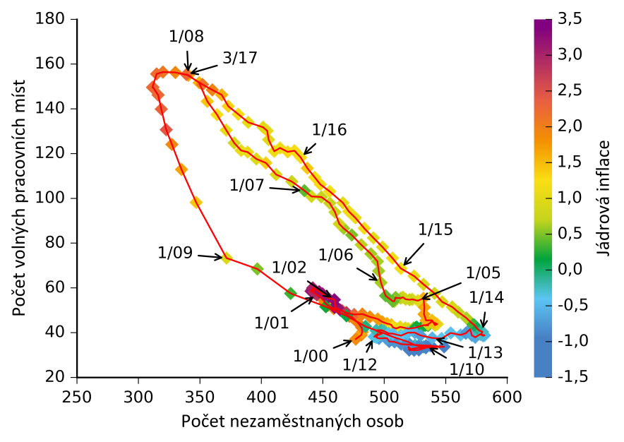
6 | 474.0 | 46.8 | 1.9
7 | 471.7 | 47.3 | 2.0
8 | 465.8 | 49.8 | 2.2
9 | 458.9 | 50.7 | 1.9
10 | 454.2 | 52.2 | 2.0
11 | 451.8 | 53.4 | 1.9
12 | 449.1 | 55.5 | 1.9
1/01 | 445.2 | 56.9 | 2.7
2 | 443.1 | 57.7 | 2.7
3 | 440.7 | 58.5 | 2.9
4 | 441.6 | 59.5 | 2.7
5 | 441.5 | 59.4 | 2.9
6 | 440.4 | 58.5 | 3.5
7 | 441.5 | 58.2 | 4.5
8 | 442.8 | 58.2 | 4.6
9 | 441.8 | 60.0 | 3.8
10 | 447.1 | 58.3 | 3.8
11 | 449.8 | 57.3 | 3.8
12 | 454.0 | 55.6 | 3.7 | Chart III.3.5 Beveridge curve
1/02 | 459.4 | 54.7 | 3.3 | The number of unemployed persons fell steadily, while the number of vacancies continued to increase slightly
2 | 460.5 | 51.9 | 3.3
3 | 459.5 | 51.3 | 3.3 | (numbers in thousands; seasonally adjusted; annual percentage changes for core inflation; source: MLSA, CZSO)
4 | 464.3 | 50.0 | 3.2
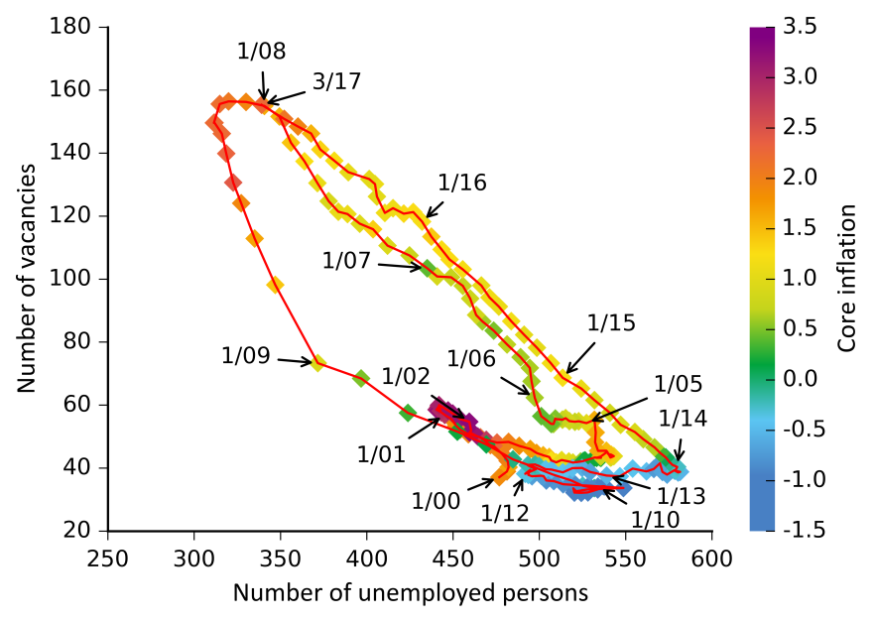
5 | 469.2 | 49.0 | 2.8
6 | 475.5 | 48.1 | 2.3
7 | 482.2 | 48.3 | 2.0
8 | 488.3 | 47.0 | 1.9
9 | 494.7 | 46.1 | 1.7
10 | 498.4 | 44.8 | 1.8
11 | 502.2 | 44.1 | 1.6
12 | 505.7 | 43.5 | 1.5
1/03 | 506.9 | 42.4 | 1.2
2 | 509.7 | 41.8 | 1.2
3 | 512.9 | 42.5 | 1.1
4 | 517.1 | 42.1 | 1.0
5 | 519.4 | 41.8 | 1.0
6 | 523.9 | 42.1 | 0.6
7 | 525.6 | 42.2 | 0.1
8 | 526.5 | 42.4 | 0.2
9 | 532.0 | 43.3 | 0.2
10 | 535.7 | 43.2 | 0.2
11 | 535.0 | 43.4 | 0.2
12 | 533.2 | 43.3 | 0.2
1/04 | 535.5 | 43.6 | 0.8
2 | 539.3 | 45.2 | 0.8
3 | 541.2 | 43.3 | 1.0
4 | 541.8 | 43.5 | 0.9
5 | 543.1 | 43.8 | 1.0
6 | 541.6 | 44.2 | 1.4
7 | 539.9 | 44.5 | 1.4
8 | 538.8 | 45.5 | 1.5
9 | 534.0 | 45.5 | 1.6
10 | 532.3 | 48.2 | 1.6
11 | 532.6 | 51.3 | 1.6
12 | 531.9 | 55.3 | 1.6
1/05 | 527.3 | 54.3 | 1.0
2 | 522.8 | 54.9 | 0.9
3 | 520.6 | 54.7 | 0.7
4 | 517.4 | 54.9 | 0.8
5 | 515.2 | 55.8 | 0.9
6 | 513.4 | 55.4 | 0.7
7 | 509.4 | 55.6 | 0.5
8 | 509.2 | 55.7 | 0.5
9 | 508.2 | 54.0 | 0.7
10 | 507.0 | 54.0 | 0.5
11 | 506.7 | 54.1 | 0.5
12 | 501.1 | 56.5 | 0.4
1/06 | 497.3 | 62.4 | 0.6
2 | 495.5 | 67.6 | 0.6
3 | 494.4 | 71.8 | 0.7
4 | 489.1 | 75.2 | 0.6
5 | 481.3 | 79.3 | 0.7
6 | 473.5 | 83.6 | 0.5
7 | 467.0 | 86.6 | 0.6
8 | 463.4 | 88.6 | 0.8
9 | 459.9 | 93.8 | 0.8
10 | 455.6 | 97.9 | 0.7
11 | 448.8 | 100.6 | 0.7
12 | 440.8 | 100.8 | 0.9
1/07 | 435.0 | 103.5 | 0.4
2 | 424.8 | 107.5 | 0.4
3 | 412.0 | 110.6 | 0.7
4 | 403.6 | 115.8 | 0.9
5 | 395.9 | 117.6 | 0.8
6 | 388.8 | 120.7 | 1.0
7 | 383.5 | 121.4 | 0.5
8 | 377.9 | 124.8 | 0.2
9 | 371.4 | 130.5 | 0.7
10 | 363.9 | 137.4 | 1.0
11 | 356.0 | 143.3 | 1.1
12 | 349.4 | 151.6 | 1.2
1/08 | 340.7 | 155.0 | 1.6
2 | 330.0 | 156.3 | 1.9
3 | 319.9 | 156.4 | 2.1
4 | 314.8 | 155.6 | 2.2
5 | 311.4 | 149.6 | 2.2
6 | 311.8 | 149.6 | 2.2
7 | 316.0 | 146.2 | 2.2
8 | 318.6 | 139.9 | 2.3
9 | 322.6 | 130.7 | 2.4
10 | 327.2 | 124.1 | 1.9
11 | 335.0 | 112.9 | 1.7
12 | 347.0 | 98.2 | 1.4
1/09 | 371.6 | 73.3 | 0.9
2 | 396.7 | 68.5 | 0.5
3 | 423.8 | 57.5 | 0.3
4 | 452.5 | 51.6 | 0.2
5 | 469.3 | 47.5 | 0.1
6 | 484.7 | 42.8 | 0.0
7 | 496.8 | 40.3 | -0.3
8 | 507.7 | 38.0 | -0.5
9 | 518.2 | 36.1 | -0.6
10 | 525.1 | 34.4 | -0.3
11 | 531.9 | 33.6 | -0.1
12 | 529.5 | 33.5 | -0.2
1/10 | 533.9 | 34.1 | -0.9
2 | 537.1 | 34.3 | -1.2
3 | 538.0 | 34.2 | -1.2
4 | 533.8 | 33.2 | -1.2
5 | 528.1 | 32.3 | -1.2
6 | 524.3 | 32.1 | -1.2
7 | 520.3 | 32.2 | -1.2
8 | 519.6 | 33.6 | -1.2
9 | 521.2 | 32.7 | -1.2
10 | 520.7 | 32.6 | -1.3
11 | 527.7 | 33.2 | -1.4
12 | 548.7 | 33.7 | -1.4
1/11 | 528.7 | 34.4 | -0.9
2 | 521.0 | 34.6 | -0.8
3 | 513.7 | 34.9 | -0.8
4 | 508.3 | 35.9 | -0.8
5 | 504.0 | 36.1 | -0.8
6 | 503.0 | 36.9 | -0.8
7 | 502.4 | 37.4 | -0.7
8 | 501.1 | 37.6 | -0.7
9 | 495.7 | 37.4 | -0.7
10 | 493.6 | 37.8 | -0.4
11 | 493.7 | 38.0 | -0.4
12 | 494.7 | 39.4 | -0.4
1/12 | 491.8 | 38.2 | -0.3
2 | 497.9 | 39.6 | -0.2
3 | 493.4 | 40.8 | -0.3
4 | 493.3 | 41.0 | -0.2
5 | 497.5 | 41.1 | -0.1
6 | 499.8 | 40.6 | -0.2
7 | 503.6 | 39.6 | -0.4
8 | 507.1 | 39.5 | -0.4
9 | 513.6 | 38.7 | -0.4
10 | 519.1 | 40.0 | -0.4
11 | 524.8 | 40.0 | -0.5
12 | 529.4 | 38.8 | -0.7
1/13 | 539.0 | 37.6 | -0.5
2 | 546.7 | 37.4 | -0.4
3 | 554.0 | 39.8 | -0.4
4 | 562.1 | 38.9 | -0.4
5 | 566.3 | 39.7 | -0.7
6 | 569.8 | 41.5 | -0.7
7 | 571.3 | 38.8 | -0.6
8 | 574.0 | 37.9 | -0.6
9 | 578.1 | 39.3 | -0.7
10 | 580.4 | 38.6 | -0.5
11 | 581.5 | 38.8 | -0.5
12 | 578.7 | 39.2 | -0.3
1/14 | 579.9 | 40.4 | -0.3
2 | 577.0 | 41.0 | -0.3
3 | 575.4 | 41.9 | -0.1
4 | 573.2 | 43.4 | 0.1
5 | 570.1 | 44.7 | 0.3
6 | 566.7 | 46.6 | 0.7
7 | 560.2 | 49.2 | 0.7
8 | 555.3 | 51.4 | 0.9
9 | 547.1 | 53.8 | 0.9
10 | 540.9 | 57.6 | 0.8
11 | 531.9 | 61.6 | 0.9
12 | 524.2 | 65.3 | 1.1
1/15 | 513.5 | 68.7 | 1.2
2 | 506.6 | 73.3 | 1.2
3 | 498.6 | 78.2 | 1.0
4 | 491.1 | 82.3 | 1.0
5 | 483.7 | 86.6 | 1.2
6 | 476.5 | 91.3 | 1.1
7 | 471.1 | 94.2 | 1.1
8 | 466.4 | 98.0 | 1.1
9 | 455.6 | 103.1 | 1.2
10 | 447.9 | 106.2 | 1.3
11 | 443.4 | 109.4 | 1.3
12 | 437.4 | 113.5 | 1.4
1/16 | 432.0 | 118.3 | 1.2
2 | 426.9 | 121.3 | 1.3
3 | 421.4 | 120.8 | 1.3
4 | 415.2 | 122.5 | 1.1
5 | 410.5 | 121.0 | 1.1
6 | 405.9 | 126.2 | 1.0
7 | 404.8 | 130.2 | 1.1
8 | 401.4 | 131.8 | 1.0
9 | 389.3 | 134.0 | 1.0
10 | 381.2 | 137.6 | 1.2
11 | 373.1 | 141.2 | 1.3
12 | 367.7 | 146.3 | 1.6
1/17 | 360.1 | 148.5 | 2.0
2 | 352.2 | 150.9 | 2.1
3 | 339.1 | 155.4 | 2.2

Graf III.3.6
 | Average nominal wage | Average real wage | Whole-economy labour productivity
 | Průměrná nominální mzda | Průměrná reálná mzda | NH produktivita
I/12 | 3.2 | -0.5 | 0.4 | Graf III.3.6 Průměrná mzda a NH produktivita
II | 2.1 | -1.3 | -1.3 | Růst mezd zpomalil; produktivita práce klesala druhé čtvrtletí v řadě
III | 1.4 | -1.8 | -1.8
IV | 3.2 | 0.4 | -2.1 | (meziroční změny v %)
I/13 | -0.6 | -2.4 | -2.9
II | 1.0 | -0.5 | -1.8
III | 1.2 | 0.0 | 0.4
IV | -2.0 | -3.1 | 1.0
I/14 | 3.9 | 3.7 | 1.7
II | 2.8 | 2.6 | 2.8
III | 2.2 | 1.6 | 3.0
IV | 2.8 | 2.3 | 1.1
I/15 | 1.7 | 1.6 | 3.3
II | 2.8 | 2.1 | 3.3
III | 3.1 | 2.7 | 2.9
IV | 3.2 | 3.1 | 3.0
I/16 | 4.5 | 4.0 | 0.8
II | 3.8 | 3.6 | 1.9
III | 4.5 | 4.0 | -0.1
IV | 4.2 | 2.8 | -0.1
 |  |  |  | Chart III.3.6 Average wage and whole-economy labour productivity

 |  |  |  | Wage growth slowed, while labour productivity fell for the second consecutive quarter

 |  |  |  | (annual percentage changes)

Graf III.3.7
 | Industry | Construction | Market services | Non-market services
 | Průmysl | Stavebnictví | Tržní služby | Netržní služby
I/12 | 1.1 | 1.4 | 0.3 | 1.8 | Graf III.3.7 Vývoj produktivity v odvětvích
II | -3.7 | -1.4 | -0.8 | 0.9 | Ve stavebnictví produktivita práce propadla, oslabila však také v ostatních odvětvích s výjimkou průmyslu
III | -7.3 | -3.2 | -1.3 | -0.3
IV | -5.0 | -2.5 | -0.3 | -0.3 | (meziroční změny v %)
I/13 | -6.6 | 0.5 | -0.5 | -1.0
II | -4.9 | 5.8 | 0.5 | -1.8
III | -2.0 | 5.2 | 1.9 | -0.1
IV | -3.6 | 2.2 | 2.6 | -0.2
I/14 | 2.0 | 10.0 | 1.2 | -1.0
II | 3.3 | 6.3 | 2.6 | 0.7
III | 5.0 | 6.0 | 3.1 | -1.3
IV | 4.6 | 6.5 | 2.7 | -1.2
I/15 | 2.0 | 2.0 | 3.5 | -0.4
II | 2.0 | 5.3 | 2.2 | 0.9
III | 1.3 | 7.3 | 2.2 | 1.5
IV | -0.5 | 5.5 | 3.7 | 2.7
I/16 | -0.5 | 1.0 | 0.5 | 0.3
II | 4.2 | -1.6 | 0.2 | 1.0
III | -0.4 | -6.4 | -0.7 | 0.5
IV | 1.7 | -9.2 | -1.2 | 0.1
 |  |  |  |  | Chart III.3.7 Productivity by sector
 |  |  |  |  | Labour productivity dived in construction, but also weakened in other sectors except industry

 |  |  |  |  | (annual percentage changes)

Graf III.3.8
 | GDP | Wage bill | Nominal unit labour costs (annual percentage changes)
 | HDP | Objem mezd a platů | NJMN (meziroční změny v %)
I/12 | -0.4 | 3.4 | 3.0 | Graf III.3.8 Mzdová náročnost produktu
II | 1.2 | 2.0 | 3.2 | Zrychlování dynamiky NJMN v minulém roce odráželo stabilní růst objemu mezd a platů při současném zvolnění růstu HDP
III | 1.2 | 1.7 | 2.9
IV | 1.2 | 3.3 | 4.4 | (meziroční změny v %, příspěvky v procentních bodech)
I/13 | 2.5 | 0.2 | 2.6
II | 1.2 | 1.2 | 2.4
III | -0.5 | 1.7 | 1.2
IV | -1.0 | -1.1 | -2.1
I/14 | -2.4 | 3.8 | 1.4
II | -2.7 | 3.4 | 0.7
III | -3.6 | 2.9 | -0.7
IV | -2.1 | 4.2 | 2.1
I/15 | -4.5 | 3.5 | -1.0
II | -4.9 | 4.5 | -0.4
III | -4.2 | 4.6 | 0.5
IV | -4.2 | 4.6 | 0.4
I/16 | -2.7 | 6.1 | 3.4
II | -3.5 | 5.5 | 1.9
III | -1.6 | 5.8 | 4.2
IV | -2.0 | 5.5 | 3.6
 |  |  |  | Chart III.3.8 Unit labour costs
 |  |  |  | The faster nominal unit labour cost growth last year reflected stable growth in the wage bill and a simultaneous slowdown in GDP growth

 |  |  |  | (annual percentage changes; contributions in percentage points)

